Giới thiệu
Chương 1: Tổng quan hệ điều hành thời gian thực
1. Mở đầu
Hệ điều hành (Operating System – OS)
 | Là phần mềm hệ thống giúp quản lý phần cứng và cung cấp môi trường để các ứng dụng hoạt động. OS cho phép người dùng giao tiếp với hệ thống, quản lý tài nguyên và điều phối chương trình.

Hệ điều hành nhúng (Embedded OS)
 | Là hệ điều hành tích hợp trong các thiết bị chuyên dụng, hoạt động tự trị, thường tối ưu về kích thước, chi phí và hiệu năng.

Hệ điều hành thời gian thực (RTOS)
 | Là hệ điều hành được thiết kế để xử lý tác vụ trong thời gian xác định, đảm bảo đáp ứng đúng thời hạn.

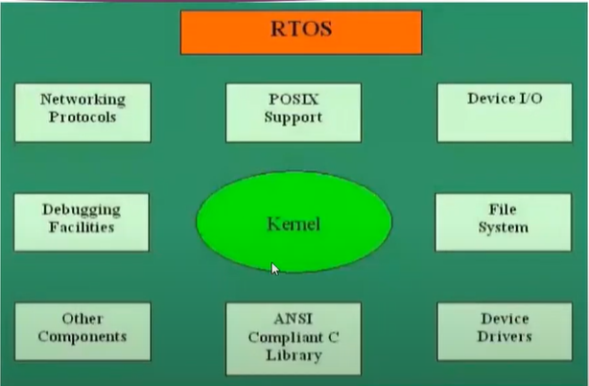
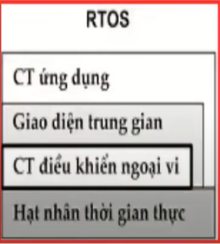
2. Kiến trúc RTOS
Thành phần chính:
Bộ lập lịch (Scheduler):
 | Xác định thứ tự thực hiện các tác vụ dựa trên độ ưu tiên, thường theo mô hình preemptive hoặc round-robin.
Hỗ trợ đa lõi (SMP - Symmetric Multiprocessing):
 | Cho phép phân phối tác vụ giữa nhiều nhân xử lý.
Thư viện hàm (API):
 | Cung cấp giao diện chuẩn cho ứng dụng tương tác với kernel.
Thời gian chuyển đổi ngữ cảnh (Context Switch Time):
 | Là thời gian để RTOS chuyển quyền điều khiển từ task này sang task khác. RTOS yêu cầu độ trễ này thấp để đảm bảo thời gian thực.
Quản lý bộ nhớ (Memory Management):
 | Phân bổ và theo dõi bộ nhớ dùng cho các task và đối tượng hệ thống.
Đối tượng người dùng định nghĩa:
 | Bao gồm các cấu trúc như semaphore, queue, mutex, do người dùng tạo ra để đồng bộ hóa và truyền dữ liệu giữa các task.

3. FreeRTOS
Là một RTOS mã nguồn mở, phù hợp với các hệ thống nhúng nhỏ gọn nhờ vào:
Kích thước nhỏ, dễ tích hợp.
Hỗ trợ đa kiến trúc vi điều khiển.
Tương thích với nhiều trình biên dịch C.
Không giới hạn số lượng task, hỗ trợ độ ưu tiên linh hoạt.
Cung cấp cơ chế đồng bộ hóa như: queue, semaphore, mutex.
FreeRTOS không tích hợp sẵn hệ thống tập tin, driver hoặc giao thức mạng – người dùng phải tích hợp riêng nếu cần.

Tác vụ trong FreeRTOS
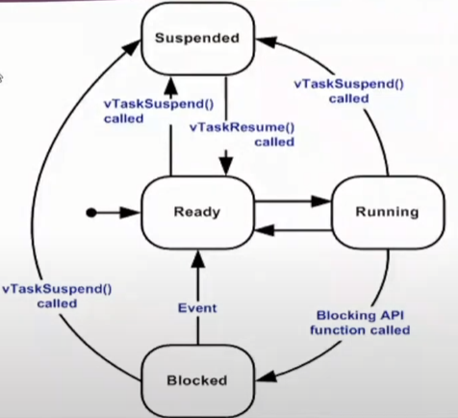
Chương 2: Tác vụ trong FreeRTOS
2.1. Khái niệm tác vụ

 | Một tác vụ (task) trong FreeRTOS là một đơn vị thực thi độc lập, tương đương với một luồng (thread).
 | Mỗi tác vụ thường được viết dưới dạng một hàm lặp vô hạn (for(;;)), hoạt động liên tục cho đến khi bị xóa.
 | Một hệ thống có thể có nhiều tác vụ, mỗi tác vụ đảm nhiệm một công việc riêng biệt.

Trạng thái của tác vụ:

 | Trạng thái |  |  |  | Mô tả
 | Ready |  |  |  | Tác vụ đã sẵn sàng chạy, đang chờ CPU do có tác vụ ưu tiên cao hơn.
 | Running |  |  |  | Tác vụ hiện tại đang chiếm CPU.
 | Blocked |  |  |  | Đang chờ một sự kiện hoặc timeout.
 | Suspended |  |  |  | Tạm dừng, không được lập lịch.
 | Deleted |  |  |  | Tác vụ đã bị xóa và đang chờ dọn dẹp.

2.2. Tạo tác vụ

 | 🔹 xTaskCreate() |  |  |  |  |  |  |  |  |  | 🔹 xTaskCreateStatic()
 | BaseType_t xTaskCreate( |  |  |  |  |  |  |  |  |  | TaskHandle_t xTaskCreateStatic(
 | TaskFunction_t pvTaskCode, // Hàm task (void vTask(void *)) |  |  |  |  |  |  |  |  |  | TaskFunction_t pvTaskCode, // Hàm task (void vTask(void *))
 | const char *const pcName, // Tên task (hiển thị debug) |  |  |  |  |  |  |  |  |  | const char * const pcName, // Tên task (hiển thị debug)
 | configSTACK_DEPTH_TYPE usStackDepth, // Stack depth (số word, không phải byte) |  |  |  |  |  |  |  |  |  | uint32_t ulStackDepth, // Stack depth (số word, không phải byte)
 | void *pvParameters, // Tham số truyền vào |  |  |  |  |  |  |  |  |  | void *pvParameters, // Tham số truyền vào
 | UBaseType_t uxPriority, // Mức ưu tiên |  |  |  |  |  |  |  |  |  | UBaseType_t uxPriority, // Mức ưu tiên |  | #define STACK_SIZE 128 // word, không phải byte
 | TaskHandle_t *pxCreatedTask // Con trỏ trả về handle (nếu cần) |  |  |  |  |  |  |  |  |  | StackType_t *pxStackBuffer, // Mảng stack do người dùng cấp phát
 | ); |  |  |  |  |  |  |  |  |  | StaticTask_t *pxTaskBuffer // Cấu trúc quản lý task (TCB) do người dùng cấp phát |  | // Vùng stack cấp phát tĩnh cho task
 |  |  |  |  |  |  |  |  |  |  | ); |  | StackType_t xStack[STACK_SIZE];

 | Tiêu chí |  |  |  |  | xTaskCreate() (Tạo động) |  |  |  |  |  | xTaskCreateStatic() (Tạo tĩnh) | // Vùng lưu metadata của task (TCB)
 | Kiểu cấp phát bộ nhớ |  |  |  |  | Cấp phát động từ heap (qua pvPortMalloc()) |  |  |  |  |  | Cấp phát tĩnh, do người dùng cấp sẵn bộ nhớ (nằm ở .bss, .data ) | StaticTask_t xTaskBuffer;
 | Heap bắt buộc |  |  |  |  | Cần cấu hình heap (heap_1, heap_2, v.v...) |  |  |  |  |  | Không cần heap, phù hợp với hệ thống yêu cầu không động bộ nhớ
 | Rủi ro lỗi thời gian chạy |  |  |  |  | Có thể fail nếu hết heap |  |  |  |  |  | Không bị lỗi hết bộ nhớ tại runtime | xTaskCreateStatic(vTaskFunction, "Task", STACK_SIZE, NULL, 1, xStack, &xTaskBuffer);
 | Đối tượng được lưu ở đâu |  |  |  |  | Bộ nhớ động ẩn trong kernel |  |  |  |  |  | Bộ nhớ người dùng quản lý (stack và task struct)
 | Tham số thêm |  |  |  |  | Không có |  |  |  |  |  | Cần cấp thêm pxStackBuffer và pxTaskBuffer
 | Dễ dùng |  |  |  |  | Đơn giản hơn, thích hợp giai đoạn phát triển |  |  |  |  |  | Cần quản lý kỹ bộ nhớ nhưng an toàn hơn khi triển khai

2.3. Đình chỉ, phục hồi, xóa tác vụ

 | Hành động |  | Hàm API
 | Đình chỉ |  | vTaskSuspend(TaskHandle_t)
 | Phục hồi |  | vTaskResume(TaskHandle_t)
 | Phục hồi ISR |  | xTaskResumeFromISR()
 | Xóa |  | vTaskDelete(TaskHandle_t)

Lưu ý: để sử dụng vTaskSuspend, cần định nghĩa INCLUDE_vTaskSuspend là 1 trong FreeRTOSConfig.h.

2.4. Ưu tiên tác vụ

 | Thay đổi mức ưu tiên: |  |  |  |  |  |  |  | Lấy mức ưu tiên:
 |  | vTaskPrioritySet(TaskHandle_t xTask, UBaseType_t uxNewPriority); |  |  |  |  |  |  |  | UBaseType_t uxTaskPriorityGet(TaskHandle_t xTask);
 |  |  |  |  |  |  |  |  | Nếu xTask = NULL, áp dụng cho chính tác vụ đang chạy.

2.5. Trì hoãn tác vụ

 | Trì hoãn theo thời gian: |  |  |  |  |  | Trì hoãn định kỳ chuẩn xác:
 |  | vTaskDelay(TickType_t xTicksToDelay); |  |  |  |  |  | vTaskDelayUntil(TickType_t *pxPreviousWakeTime, TickType_t xTimeIncrement);

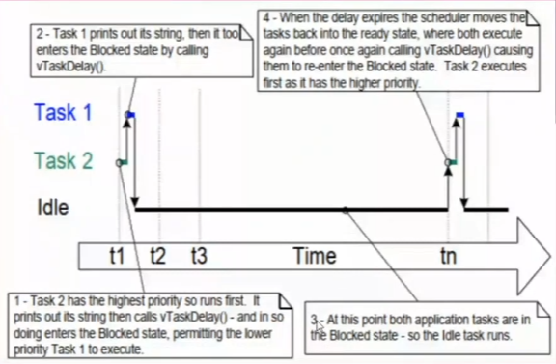
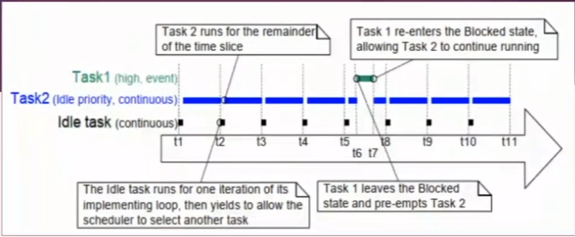
2.6. Lập lịch tác vụ

FreeRTOS sử dụng thuật toán fixed-priority preemptive scheduling:
Mỗi thời điểm chỉ có một task ở trạng thái Running.
Nếu có task khác ưu tiên cao hơn được đánh thức, nó sẽ chiếm CPU ngay lập tức.
Nếu nhiều task cùng ưu tiên, FreeRTOS áp dụng round-robin để chia sẻ CPU theo thời gian.

Điều kiện để task được chạy:
Trạng thái phải là Ready.
Ưu tiên phải cao nhất trong các task đang sẵn sàng.

2.7. Idle Task
Idle task là task mặc định được tạo bởi kernel khi hệ thống khởi động.
Chức năng:
Giải phóng bộ nhớ của các task đã bị xóa.
Chạy các tác vụ nền nhẹ nếu hệ thống rảnh.

Idle Hook:
Được gọi mỗi vòng lặp của Idle Task (nếu cấu hình configUSE_IDLE_HOOK = 1).
Hàm phải có tên:
 | void vApplicationIdleHook(void) {
 | // Xử lý nền
 | }
Không được chứa vòng lặp vô hạn vì sẽ làm hệ thống treo.

2.8. Task Notification API (thay thế semaphore nhẹ)

 | API |  |  | Mô tả
 | xTaskNotifyGive() |  |  | Gửi thông báo đến một task
 | ulTaskNotifyTake() |  |  | Task nhận và xóa thông báo
 | xTaskNotify() |  |  | Gửi giá trị hoặc bit mask
 | xTaskNotifyWait() |  |  | Chờ và nhận thông báo với timeout

